01
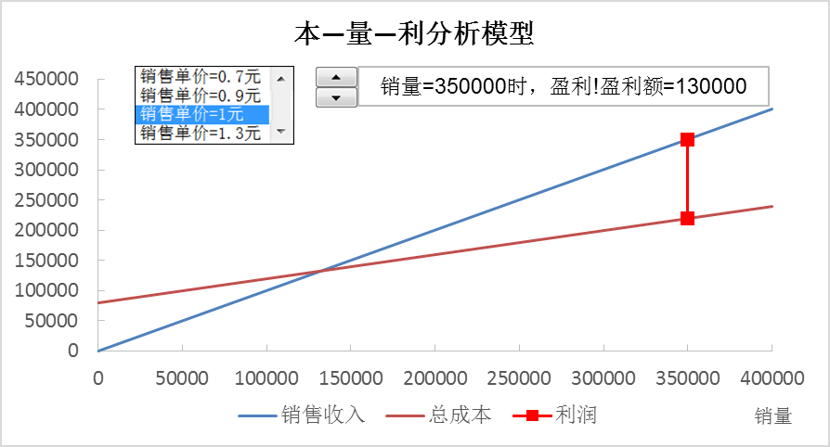
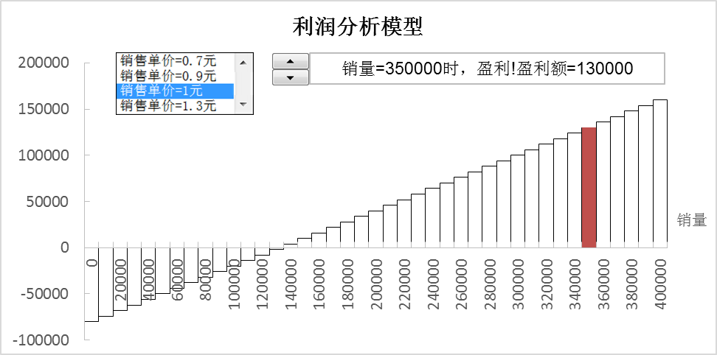
【例7-1】康乐特公司生产与销售某种元件用于智能手机的生产，目前元件生产的固定成本为80000元，单位可变成本为0.4元，销售单价为1元，销量最多为400000件。管理层想通过本—量—利模型分析元件的不同销量对公司利润的影响。参照下两图建立模型。

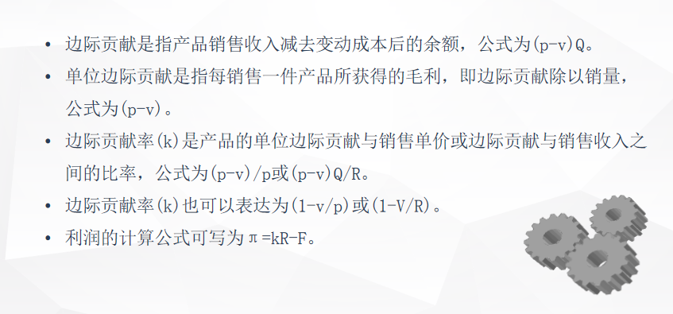

销量 | 80000 | 800 | 销量 | 销售收入 | 总成本
 |  |  |  | 72000.00 | 112000.00
销售单价 | 0.90 | 2 | 0 | 0 | 80000
固定成本 | 80000.00 |  | 400000 | 360000 | 240000
单位可变成本 | 0.40
可变成本 | 32000.00
总成本 | 112000.00
单位边际贡献 | 0.50
边际贡献 | 40000.00
边际贡献率 | 55.56%
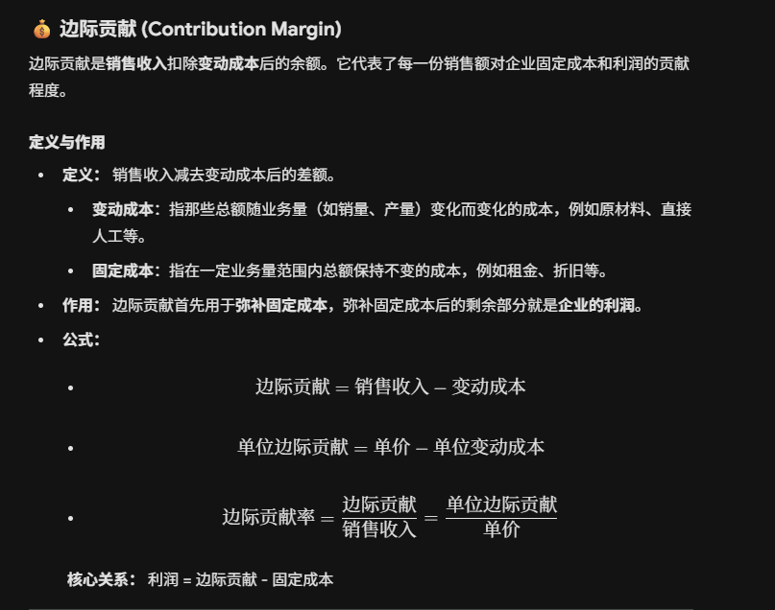
销售收入 | 72000.00
利润 | -40000.00

当前销量时的利润垂直参考线
80000 | 72000
80000 | 112000

销量=80000时,亏损，亏损额=40000
 |  |  | 0.7 | 销售单价=0.7元
 |  |  | 0.9 | 销售单价=0.9元
 |  |  | 1 | 销售单价=1元
 |  |  | 1.3 | 销售单价=1.3元

 |  |  | 销量=80000时,亏损，亏损额=40000

销量 | 当前销量时的利润 | 盈利 | 亏损
 | -40000.00
0 | -80000 | 0 | 0
10000 | -75000 | 0 | 0
20000 | -70000 | 0 | 0
30000 | -65000 | 0 | 0
40000 | -60000 | 0 | 0
50000 | -55000 | 0 | 0
60000 | -50000 | 0 | 0
70000 | -45000 | 0 | 0
80000 | -40000 | 0 | -40000
90000 | -35000 | 0 | 0
100000 | -30000 | 0 | 0
110000 | -25000 | 0 | 0
120000 | -20000 | 0 | 0
130000 | -15000 | 0 | 0
140000 | -10000 | 0 | 0
150000 | -5000 | 0 | 0
160000 | 0 | 0 | 0
170000 | 5000 | 0 | 0
180000 | 10000 | 0 | 0
190000 | 15000 | 0 | 0
200000 | 20000 | 0 | 0
210000 | 25000 | 0 | 0
220000 | 30000 | 0 | 0
230000 | 35000 | 0 | 0
240000 | 40000 | 0 | 0
250000 | 45000 | 0 | 0
260000 | 50000 | 0 | 0
270000 | 55000 | 0 | 0
280000 | 60000 | 0 | 0
290000 | 65000 | 0 | 0
300000 | 70000 | 0 | 0
310000 | 75000 | 0 | 0
320000 | 80000 | 0 | 0
330000 | 85000 | 0 | 0
340000 | 90000 | 0 | 0
350000 | 95000 | 0 | 0
360000 | 100000 | 0 | 0
370000 | 105000 | 0 | 0
380000 | 110000 | 0 | 0
390000 | 115000 | 0 | 0
400000 | 120000 | 0 | 0

2
【例7-2】乐普公司从事芯片生产，年固定成本为640000元，生产一片芯片的可变成本为80元，每年的最大生产能力为20000片。一项销售调查显示，公司明年的销售价格可以暂定为每片200元，管理层希望借助于盈亏平衡模型进行盈亏分析。参照下面两个图形建立模型。
 |  |  |  | 销量 | 销售收入 | 总成本 | 利润
 |  |  |  |  | 2000000 | 1440000 | 560000
 |  |  |  | 0 | 0 | 640000 | -640000
销量 | 10000 |  |  | 20000 | 4000000 | 2240000 | 1760000

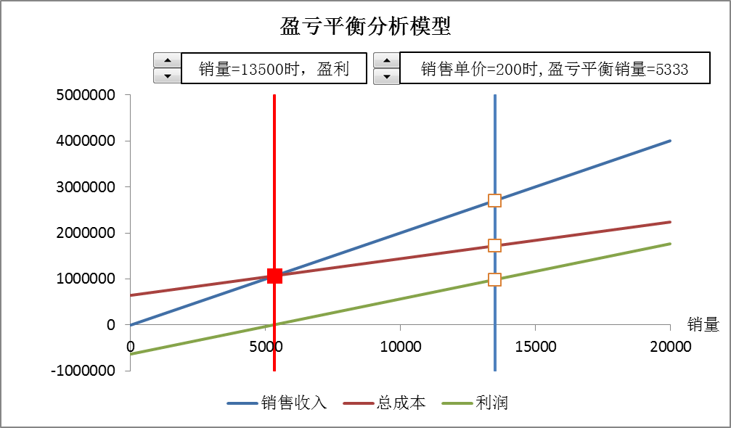
销售单价 | 200
固定成本 | 640000
单位可变成本 | 80
边际贡献 | 1200000
销售收入 | 2000000
总成本 | 1440000
利润 | 560000

盈亏平衡销量 | 5333

5333 | 5000000 |  |  | 10000 | 5000000
5333 | 1066666.6667 |  |  | 10000 | 2000000
5333 | -1000000 |  |  | 10000 | 1440000
 |  |  |  | 10000 | 560000
 |  |  |  | 10000 | -1000000

销量 | 销售收入 | 总成本 | MIN(销售收入,总成本) | 盈利 | 亏损
 | 2000000 | 1440000
0 | 0 | 640000 | 0 | 0 | 640000
2000 | 400000 | 800000 | 400000 | 0 | 400000
4000 | 800000 | 960000 | 800000 | 0 | 160000
6000 | 1200000 | 1120000 | 1120000 | 80000 | 0
8000 | 1600000 | 1280000 | 1280000 | 320000 | 0
10000 | 2000000 | 1440000 | 1440000 | 560000 | 0
12000 | 2400000 | 1600000 | 1600000 | 800000 | 0
14000 | 2800000 | 1760000 | 1760000 | 1040000 | 0
16000 | 3200000 | 1920000 | 1920000 | 1280000 | 0
18000 | 3600000 | 2080000 | 2080000 | 1520000 | 0
20000 | 4000000 | 2240000 | 2240000 | 1760000 | 0

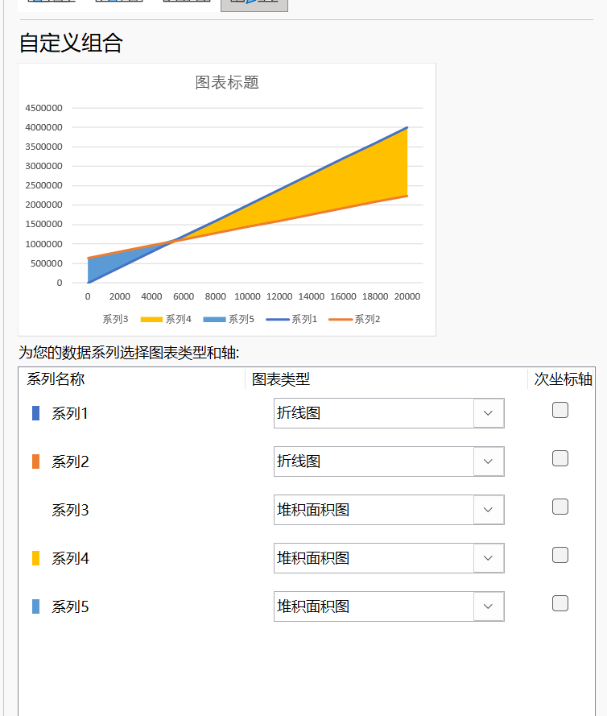

 |  |  |  |  | 注意是折线图而不是散点图

3
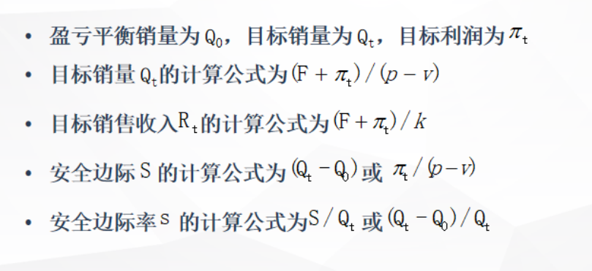
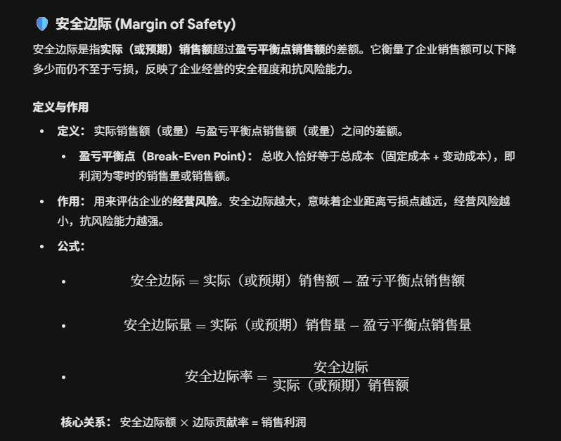
【例7-3】乐普公司的财务主管根据【例7-2】的盈亏平衡分析模型已经知道，如果公司的芯片每片能买到200元，销量能超过5333，公司就有盈利。他想进一步知道，如果公司希望达到1000000元利润，那么至少需要销售多少芯片，才能有足够大的安全边际和安全边际率。当然，他也想知道不同的目标利润，应该销售多少芯片，相应的安全边际与安全变化率也会让他了解实现目标利润的安全程度。 参照下图建立模型。
 |  | 销量 | 利润
销量 | 10000 |  | 560000
 |  | 0 | -640000
销售单价 | 200 | 20000 | 1760000
固定成本 | 640000
单位可变成本 | 80 | 目标利润折角参考线
边际贡献 | 1200000
销售收入 | 2000000 | 0 | 1000000
总成本 | 1440000 | 13666.666667 | 1000000
利润 | 560000 | 13666.666667 | 0
盈亏平衡销量 | 5333
 |  | 盈亏平衡销量垂直参考线
目标利润 | 1000000 | 5333 | 2000000
目标销量 | 13666.666667 | 5333 | 0
安全边际(S) | 8333 | 5333 | -1000000
安全边际率(s) | 61%
 |  | 安全边际水平参考线
 |  | 5333 | 0
 |  | 13666.666667 | 0

4
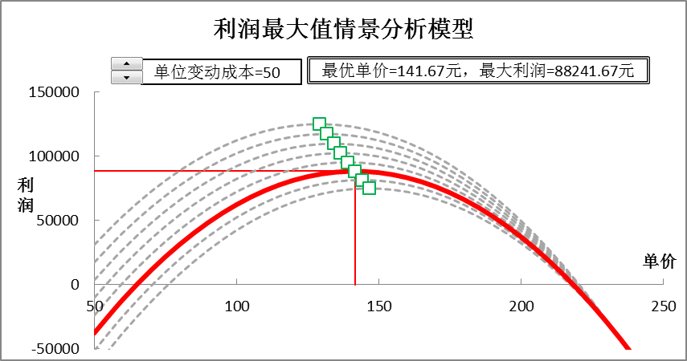
 |  | 单价 | 利润 | 最优单价垂直参考线
 | 单位：元 |  | 69700 | 136.67 | 150000.00 | 69700 | 25 | 30 | 35 | 40 | 45 | 50 | 55 | 60 | 最优单价与最优利润交点
固定成本 (F) | 37800 | 50 | -10300 | 136.67 | 102366.67 | 50 | 30950 | 17200 | 3450 | -10300 | -24050 | -37800 | -51550 | -65300 |  | 136.67 | 102366.67
单位变动成本 (v) | 40 | 60 | 14200 | 136.67 | -50000.00 | 60 | 53200 | 40200 | 27200 | 14200 | 1200 | -11800 | -24800 | -37800 | 25 | 129.17 | 124960.41667
单价截距 (a) | 3500 | 70 | 35700 |  |  | 70 | 72450 | 60200 | 47950 | 35700 | 23450 | 11200 | -1050 | -13300 | 30 | 131.67 | 117241.66667
单价斜率 (b) | -15 | 80 | 54200 | 当前单价垂直参考线 |  | 80 | 88700 | 77200 | 65700 | 54200 | 42700 | 31200 | 19700 | 8200 | 35 | 134.17 | 109710.41667
单价 (p) | 90 | 90 | 69700 | 90 | 150000.00 | 90 | 101950 | 91200 | 80450 | 69700 | 58950 | 48200 | 37450 | 26700 | 40 | 136.67 | 102366.66667
销售数量 (Q) | 2150 | 100 | 82200 | 90 | 69700.00 | 100 | 112200 | 102200 | 92200 | 82200 | 72200 | 62200 | 52200 | 42200 | 45 | 139.17 | 95210.416667
总成本 (C) | 123800 | 110 | 91700 | 90 | -50000.00 | 110 | 119450 | 110200 | 100950 | 91700 | 82450 | 73200 | 63950 | 54700 | 50 | 141.67 | 88241.666667
销售收入 (R) | 193500 | 120 | 98200 |  |  | 120 | 123700 | 115200 | 106700 | 98200 | 89700 | 81200 | 72700 | 64200 | 55 | 144.17 | 81460.416667
利润 (π) | 69700 | 130 | 101700 | 最优单价 | 最大利润 | 130 | 124950 | 117200 | 109450 | 101700 | 93950 | 86200 | 78450 | 70700 | 60 | 146.67 | 74866.666667
 |  | 140 | 102200 | 140 | 102200.00 | 140 | 123200 | 116200 | 109200 | 102200 | 95200 | 88200 | 81200 | 74200
最优单价 (popt) | 136.67 | 150 | 99700 |  |  | 150 | 118450 | 112200 | 105950 | 99700 | 93450 | 87200 | 80950 | 74700 |  | 折线参考线
利润极大值 (πmax) | 102366.67 | 160 | 94200 |  |  | 160 | 110700 | 105200 | 99700 | 94200 | 88700 | 83200 | 77700 | 72200 |  | 50 | 102366.67
 |  | 170 | 85700 |  |  | 170 | 99950 | 95200 | 90450 | 85700 | 80950 | 76200 | 71450 | 66700 |  | 136.67 | 102366.67
结论文字： |  | 180 | 74200 |  |  | 180 | 86200 | 82200 | 78200 | 74200 | 70200 | 66200 | 62200 | 58200 |  | 136.67 | 0
单位变动成本=40元 |  | 190 | 59700 |  |  | 190 | 69450 | 66200 | 62950 | 59700 | 56450 | 53200 | 49950 | 46700
单价=90元时，利润=69700元 |  | 200 | 42200 |  |  | 200 | 49700 | 47200 | 44700 | 42200 | 39700 | 37200 | 34700 | 32200
【例7-4】乐普公司生产和销售一种垄断产品，固定成本为37800元。单位变动成本估计在25—60元，销量Q与单价p之间的关系为Q=3500 -15p。根据市场分析，该产品销售单价可能的在50—250元之间，销售经理希望借助于利润极大值分析模型进行销售单价分析，以判断销售单价定为90元是否合适。参照下面两图建立模型。
最优单价=136.67元，最大利润=102366.67元 |  | 210 | 21700 |  |  | 210 | 26950 | 25200 | 23450 | 21700 | 19950 | 18200 | 16450 | 14700
 |  | 220 | -1800 |  |  | 220 | 1200 | 200 | -800 | -1800 | -2800 | -3800 | -4800 | -5800
 |  | 230 | -28300 |  |  | 230 | -27550 | -27800 | -28050 | -28300 | -28550 | -28800 | -29050 | -29300
 |  | 240 | -57800 |  |  | 240 | -59300 | -58800 | -58300 | -57800 | -57300 | -56800 | -56300 | -55800
 |  | 250 | -90300 |  |  | 250 | -94050 | -92800 | -91550 | -90300 | -89050 | -87800 | -86550 | -85300

5

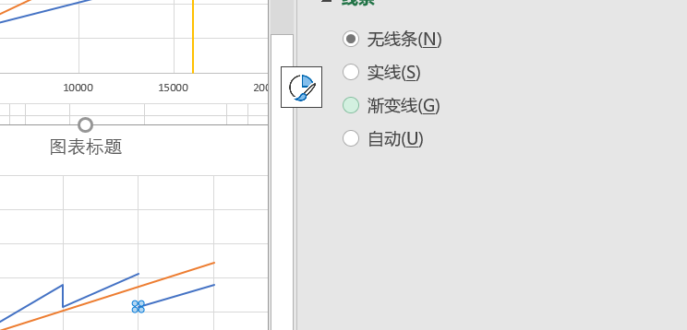
 | 需求量 | 16000.00 |  |  | 需求量 | 自制方案 | 外购方案 | 两成本差 | 平衡点轨迹参考线
 |  |  |  |  |  | 2880000 | 4360000 |  |  | 3667 | 1153334
 |  | 自制方案 | 外购方案 |  | 0 | 640000 | 200000 | 440000 | 130 | 3384.62 | 1080001.2
【例7-5】特力公司生产的产品需要一种电容零件，零件可以自行生产，也可以外购。如果自行生产，需要的单位变动成本为140元/件，固定成本为640000元。如果向其他公司采购，采购单价为260元。因无需自己组织生产，固定成本可降至200000元。目前公司对此零件的需求量为15000件，最大需要量为不会超过20000件。公司需要依据成本决策分析模型判断“自制”有利，还是“外购”更好。试根据下图建立模型。
我们假定供应商给出的优惠条件为：如果采购量小于10000件，维持原价；如果采购量大于等于10000，但不超过20000，给于25%折扣优惠；如果采购量达到20000及以上，价格打对折。试根据下图建立优惠条件下的成本决策分析模型。
 | 固定成本 | 640000 | 200000 |  | 20000 | 3440000 | 5400000 | -1960000 | 140 | 3666.67 | 1153334.2
 | 单位可变成本 | 140 |  | 2 |  |  |  |  | 150 | 4000 | 1240000
 | 原采购单价 |  | 260 |  | 插值法计算相对平衡需求量 |  |  |  | 160 | 4400 | 1344000
 | 折扣采购价 |  | 130 |  | 3667 | 1153334 | 1153334 | 0 | 170 | 4888.89 | 1471111.4
 | 总成本 | 2880000 | 4360000
 | 两成本差 |  |  |  | 相对平衡点参考线 |  |  | 单位变动成本五种可能
 |  |  |  |  | 3667 | 6000000 |  | 单位可变成本=130 |  | 130
 |  | 需求量 | 总成本 |  | 3667 | 1153334 |  | 单位可变成本=140 |  | 140
 | 相对平衡点 | 3666.67 | 1153334 |  | 3667 | 0 |  | 单位可变成本=150 |  | 150
 |  |  |  |  |  |  |  | 单位可变成本=160 |  | 160
 | 结论： |  |  |  | 当前需求量参考线 |  |  | 单位可变成本=170 |  | 170
 | 需求量=16000时，采用自制方案 |  |  |  | 16000 | 6000000
 | 单位可变成本=140时，相对平衡点=3667 |  |  |  | 16000 | 2880000
 |  |  |  |  | 16000 | 4360000 | 需求量 | 外购成本
 |  |  |  |  | 16000 | 0 |  | 2280000
 |  | 折扣阈值 | 折扣率 |  |  |  | 0 | 200000 |  |  | 注意这个地方↑
采购量<10000 |  | 0 | 0% |  |  |  | 10000 | 2799999.974
10000≤采购量<15000 |  | 10000 | 25% |  |  |  | 10000 | 2150000
采购量≥15000 |  | 15000 | 50% |  |  |  | 15000 | 3124999.9805
 |  |  |  |  |  |  | 15000 | 2150000
当前外购优惠折扣 |  |  | 50% |  |  |  | 20000 | 2800000

 | 第一问用原采购单价（包括算总成本，模拟运算表，相对平衡点等都带入这个
 | 第二问用折扣采购价

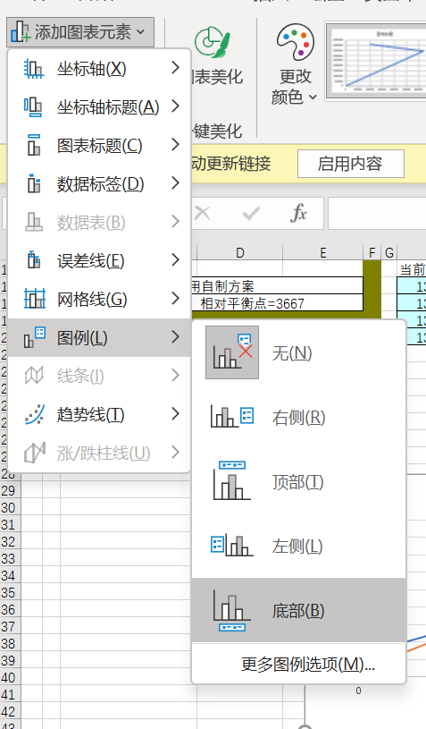

 |  |  | 相对平衡点公式

